StrMethod
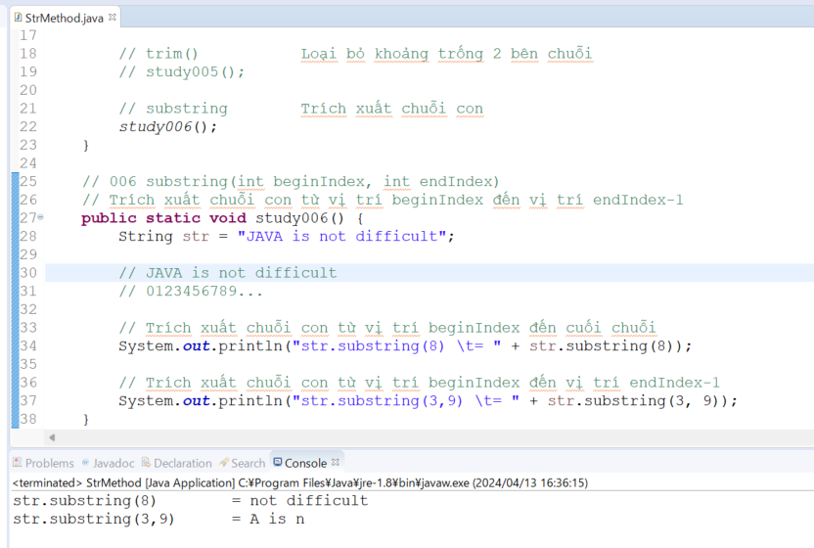
 | java_training
 |  | src
 |  |  | bookstore
 |  |  | ph1_basic
 |  |  | ph2_oop
 |  |  | ph3_array
 |  |  | ph4_exception
 |  |  | ph5_string
 |  |  |  | StrBasic.java
 |  |  |  | StrBuilder.java
 |  |  |  | StrMethod.java | → | new

Độ dài chuỗi
 | java_training\src\ph5_string\StrMethod.java
 | package ph5_string;

 | public class StrMethod {

 | public static void main(String[] args) {
 | // length() Trả về độ dài chuỗi
 | study001();

 | }

 | // 001 length
 | // Trả về độ dài chuỗi
 | public static void study001() {
 | String str = "JAVA";
 | System.out.printf("Chuỗi --%s-- cố độ dài là: %d", str, str.length());
 | }
 | }

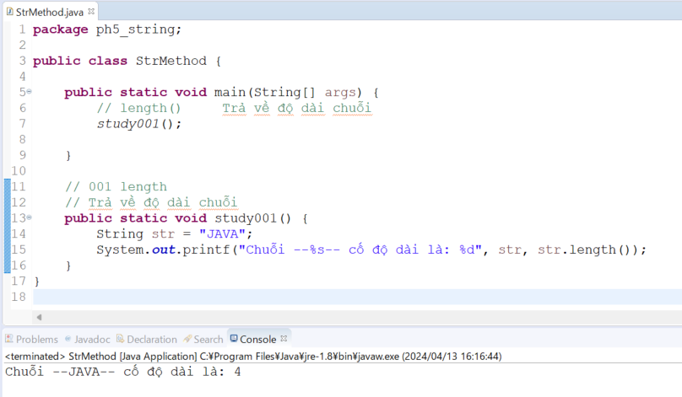

Lấy ra ký tự nằm ở vị trí index trong chuỗi
 | java_training\src\ph5_string\StrMethod.java
 | package ph5_string;

 | public class StrMethod {

 | public static void main(String[] args) {
 | // length() Trả về độ dài chuỗi
 | // study001();

 | // charAt Lấy ra ký tự nằm ở vị trí index trong chuỗi
 | study002();
 | }

 | // 002 charAt(int index)
 | // Lấy ra ký tự nằm ở vị trí index trong chuỗi
 | // JAVA is not difficult
 | // 0123456789… |  |  |  |  |  | → | Số thứ tự vị trí của các ký tự trong chuỗi
 | public static void study002() {
 | String str = "JAVA is not difficult";
 | System.out.println(str.length());
 | System.out.println("Phần tử ở vị trí đầu tiên\t=" + str.charAt(0)); |  |  |  |  |  | → | J
 | System.out.println("Phần tử ở vị trí thứ 5 \t\t=" + str.charAt(5)); |  |  |  |  |  | → | i
 | System.out.println("Phần tử ở vị trí cuối cùng\t=" + str.charAt(str.length()-1)); |  |  |  |  |  | → | t
 | }

 | // 001 length
 | // Trả về độ dài chuỗi
 | public static void study001() {
 | String str = "JAVA";
 | System.out.printf("Chuỗi --%s-- cố độ dài là: %d", str, str.length());
 | }
 | }

 | Thực thi

Chuyển chuỗi sang chữ thường
 | java_training\src\ph5_string\StrMethod.java
 | package ph5_string;

 | public class StrMethod {

 | public static void main(String[] args) {
 | // length() Trả về độ dài chuỗi
 | // study001();

 | // charAt Lấy ra ký tự nằm ở vị trí index trong chuỗi
 | // study002();

 | // toLowerCase() Chuyển chuỗi sang chữ thường
 | study003();
 | }

 | // 003 toLowerCase()
 | // Chuyển chuỗi sang chữ thường
 | public static void study003() {
 | String str = "JAVA is not difficult";
 | System.out.printf("Chuỗi --%s-- chuyển về chữ thường --%s--", str, str.toLowerCase());
 | }

 | // 002 charAt(int index)
 | // Lấy ra ký tự nằm ở vị trí index trong chuỗi
 | // JAVA is not difficult
 | // 012345678901234567890
 | public static void study002() {
 | String str = "JAVA is not difficult";
 | System.out.println(str.length());
 | System.out.println("Phần tử ở vị trí đầu tiên\t=" + str.charAt(0));
 | System.out.println("Phần tử ở vị trí thứ 5 \t\t=" + str.charAt(5));
 | System.out.println("Phần tử ở vị trí cuối cùng\t=" + str.charAt(str.length()-1));
 | }

 | // 001 length
 | // Trả về độ dài chuỗi
 | public static void study001() {
 | String str = "JAVA";
 | System.out.printf("Chuỗi --%s-- cố độ dài là: %d", str, str.length());
 | }
 | }

 | Thực thi
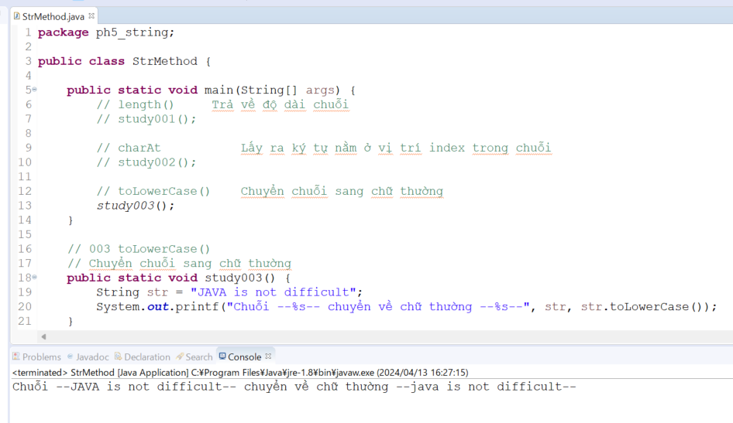

Chuyển chuỗi sang chữ in hoa
 | java_training\src\ph5_string\StrMethod.java
 | package ph5_string;

 | public class StrMethod {

 | public static void main(String[] args) {
 | // length() Trả về độ dài chuỗi
 | // study001();

 | // charAt Lấy ra ký tự nằm ở vị trí index trong chuỗi
 | // study002();

 | // toLowerCase() Chuyển chuỗi sang chữ thường
 | // study003();

 | // toUpperCase() Chuyển chuỗi sang chữ in hoa
 | study004();
 | }

 | // 004 toUpperCase()
 | // Chuyển chuỗi sang chữ in hoa
 | public static void study004() {
 | String str = "JAVA is not difficult";
 | System.out.printf("Chuỗi --%s-- chuyển về chữ hoa --%s--", str, str.toUpperCase());
 | }

 | // 003 toLowerCase()
 | // Chuyển chuỗi sang chữ thường
 | public static void study003() {
 | String str = "JAVA is not difficult";
 | System.out.printf("Chuỗi --%s-- chuyển về chữ thường --%s--", str, str.toLowerCase());
 | }

 | // 002 charAt(int index)
 | // Lấy ra ký tự nằm ở vị trí index trong chuỗi
 | // JAVA is not difficult
 | // 012345678901234567890
 | public static void study002() {
 | String str = "JAVA is not difficult";
 | System.out.println(str.length());
 | System.out.println("Phần tử ở vị trí đầu tiên\t=" + str.charAt(0));
 | System.out.println("Phần tử ở vị trí thứ 5 \t\t=" + str.charAt(5));
 | System.out.println("Phần tử ở vị trí cuối cùng\t=" + str.charAt(str.length()-1));
 | }

 | // 001 length
 | // Trả về độ dài chuỗi
 | public static void study001() {
 | String str = "JAVA";
 | System.out.printf("Chuỗi --%s-- cố độ dài là: %d", str, str.length());
 | }
 | }

 | Thực thi
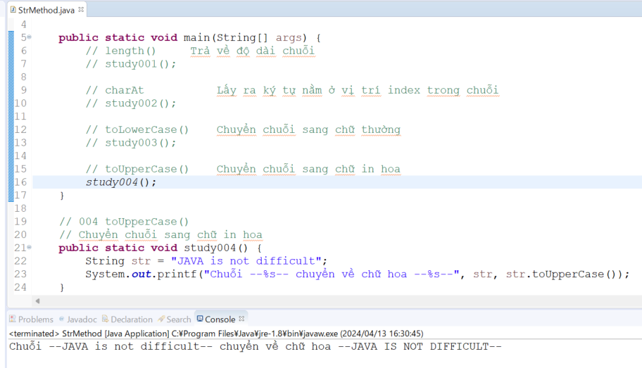

Loại bỏ khoảng trống 2 bên chuỗi
 | package ph5_string;

 | public class StrMethod {

 | public static void main(String[] args) {
 | // length() Trả về độ dài chuỗi
 | // study001();

 | // charAt Lấy ra ký tự nằm ở vị trí index trong chuỗi
 | // study002();

 | // toLowerCase() Chuyển chuỗi sang chữ thường
 | // study003();

 | // toUpperCase() Chuyển chuỗi sang chữ in hoa
 | // study004();

 | // trim() Loại bỏ khoảng trống 2 bên chuỗi
 | study005();
 | }

 | // 005 trim
 | // Loại bỏ khoảng trống 2 bên chuỗi
 | public static void study005() {
 | String str = "JAVA"; // 3 + JAVA + 2
 | String strTrim = " " + str + " ";
 | System.out.println("strTrim - input - length: " + strTrim.length()); |  |  |  |  |  |  | → | 9
 | strTrim = strTrim.trim();
 | System.out.println("strTrim - input - length: " + strTrim.length()); |  |  |  |  |  |  | → | 4
 | }

 | // 004 toUpperCase()
 | // Chuyển chuỗi sang chữ in hoa
 | public static void study004() {
 | String str = "JAVA is not difficult";
 | System.out.printf("Chuỗi --%s-- chuyển về chữ hoa --%s--", str, str.toUpperCase());
 | }

 | // 003 toLowerCase()
 | // Chuyển chuỗi sang chữ thường
 | public static void study003() {
 | String str = "JAVA is not difficult";
 | System.out.printf("Chuỗi --%s-- chuyển về chữ thường --%s--", str, str.toLowerCase());
 | }

 | // 002 charAt(int index)
 | // Lấy ra ký tự nằm ở vị trí index trong chuỗi
 | // JAVA is not difficult
 | // 012345678901234567890
 | public static void study002() {
 | String str = "JAVA is not difficult";
 | System.out.println(str.length());
 | System.out.println("Phần tử ở vị trí đầu tiên\t=" + str.charAt(0));
 | System.out.println("Phần tử ở vị trí thứ 5 \t\t=" + str.charAt(5));
 | System.out.println("Phần tử ở vị trí cuối cùng\t=" + str.charAt(str.length()-1));
 | }

 | // 001 length
 | // Trả về độ dài chuỗi
 | public static void study001() {
 | String str = "JAVA";
 | System.out.printf("Chuỗi --%s-- cố độ dài là: %d", str, str.length());
 | }
 | }

 | Thực thi
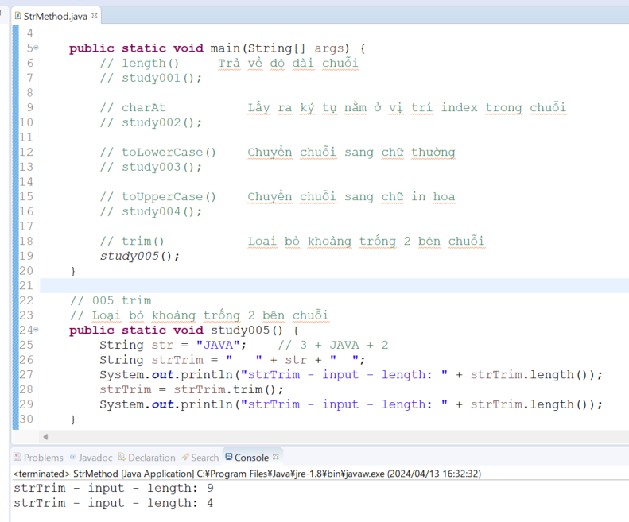

Trích xuất chuỗi con
 | package ph5_string;

 | public class StrMethod {

 | public static void main(String[] args) {
 | // length() Trả về độ dài chuỗi
 | // study001();

 | // charAt Lấy ra ký tự nằm ở vị trí index trong chuỗi
 | // study002();

 | // toLowerCase() Chuyển chuỗi sang chữ thường
 | // study003();

 | // toUpperCase() Chuyển chuỗi sang chữ in hoa
 | // study004();

 | // trim() Loại bỏ khoảng trống 2 bên chuỗi
 | // study005();

 | // substring Trích xuất chuỗi con
 | study006();
 | }

 | // 006 substring(int beginIndex, int endIndex)
 | // Trích xuất chuỗi con từ vị trí beginIndex đến vị trí endIndex-1
 | public static void study006() {
 | String str = "JAVA is not difficult";

 | // JAVA is not difficult
 | // 0123456789... |  |  |  |  |  |  | → | index

 | // Trích xuất chuỗi con từ vị trí beginIndex đến cuối chuỗi
 | System.out.println("str.substring(8) \t= " + str.substring(8)); |  |  |  |  |  |  | → | not difficult

 | // Trích xuất chuỗi con từ vị trí beginIndex đến vị trí endIndex-1
 | System.out.println("str.substring(3,9) \t= " + str.substring(3, 9)); |  |  |  |  |  |  | → | A is n
 | }

 | // 005 trim
 | // Loại bỏ khoảng trống 2 bên chuỗi
 | public static void study005() {
 | String str = "JAVA"; // 3 + JAVA + 2
 | String strTrim = " " + str + " ";
 | System.out.println("strTrim - input - length: " + strTrim.length());
 | strTrim = strTrim.trim();
 | System.out.println("strTrim - input - length: " + strTrim.length());
 | }

 | // 004 toUpperCase()
 | // Chuyển chuỗi sang chữ in hoa
 | public static void study004() {
 | String str = "JAVA is not difficult";
 | System.out.printf("Chuỗi --%s-- chuyển về chữ hoa --%s--", str, str.toUpperCase());
 | }

 | // 003 toLowerCase()
 | // Chuyển chuỗi sang chữ thường
 | public static void study003() {
 | String str = "JAVA is not difficult";
 | System.out.printf("Chuỗi --%s-- chuyển về chữ thường --%s--", str, str.toLowerCase());
 | }

 | // 002 charAt(int index)
 | // Lấy ra ký tự nằm ở vị trí index trong chuỗi
 | // JAVA is not difficult
 | // 012345678901234567890
 | public static void study002() {
 | String str = "JAVA is not difficult";
 | System.out.println(str.length());
 | System.out.println("Phần tử ở vị trí đầu tiên\t=" + str.charAt(0));
 | System.out.println("Phần tử ở vị trí thứ 5 \t\t=" + str.charAt(5));
 | System.out.println("Phần tử ở vị trí cuối cùng\t=" + str.charAt(str.length()-1));
 | }

 | // 001 length
 | // Trả về độ dài chuỗi
 | public static void study001() {
 | String str = "JAVA";
 | System.out.printf("Chuỗi --%s-- cố độ dài là: %d", str, str.length());
 | }
 | }

 | Thực thi

